Lapas1
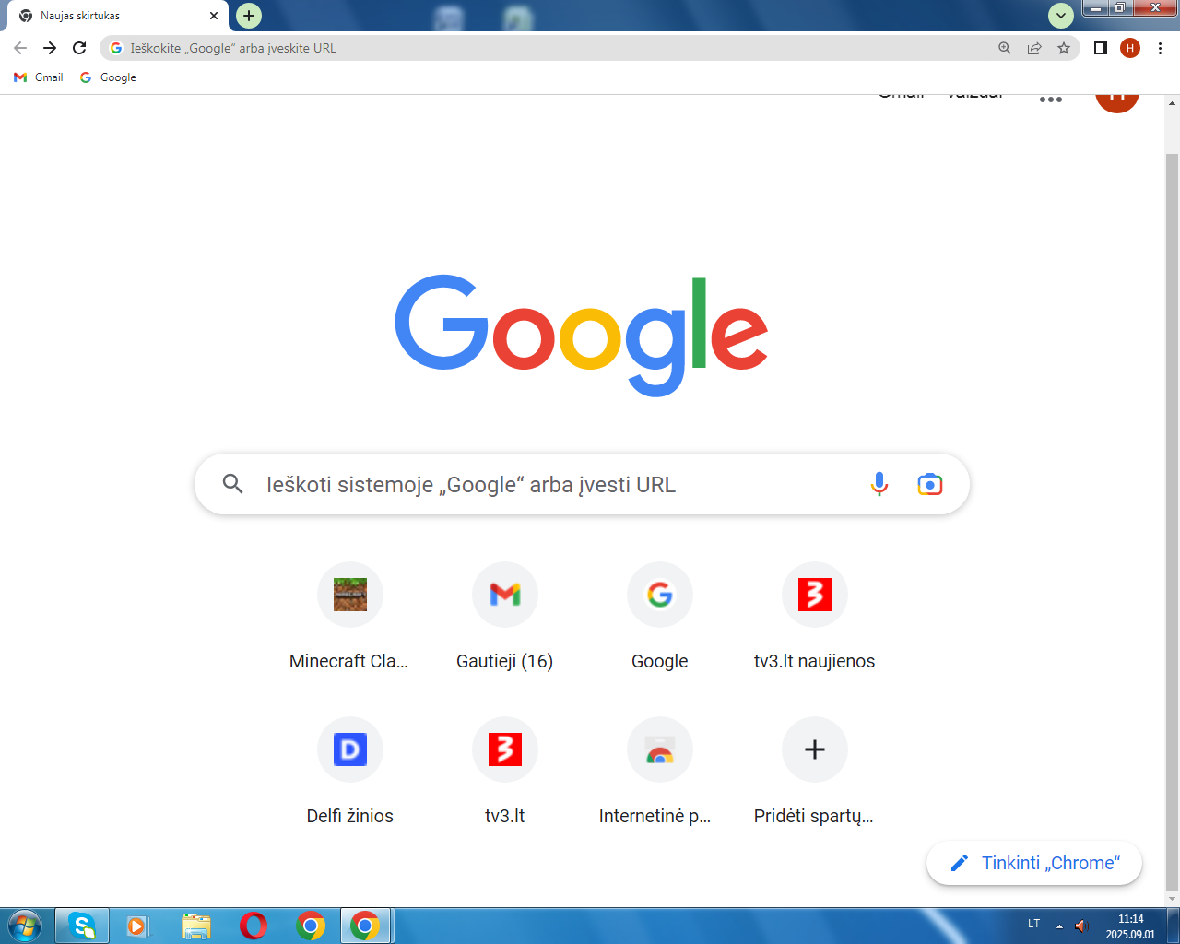
MOKYTOJO V. PAVARDĖ | DALYKAS | KABINETAS | Pirmadienis |  |  |  |  |  |  |  | Antradienis |  |  |  |  |  |  | Trečiadienis |  |  |  |  |  |  | Ketvirtadienis |  |  |  |  |  |  | Penktadienis
 |  |  | 1 | 2 | 3 | 4 | 5 | 6 | 7 | 8 | 1 | 2 | 3 | 4 | 5 | 6 | 7 | 1 | 2 | 3 | 4 | 5 | 6 | 7 | 1 | 2 | 3 | 4 | 5 | 6 | 7 | 1 | 2 | 3 | 4 | 5 | 6 | 7
R. Grakulskienė | Lietuvių kalba | Lietuvių Nr. 1 | 5 | 7 |  |  |  |  |  |  | 7 | 7 |  | 9 | 10 | 5 | 9 | 5* |  | 5 |  | 10 | 10 |  | 6* | 10 | 7 | 9 | 5 |  | 9* | 10* | 5 | 7 | 9 | 10
A.Slabokienė | Lietuvių kalba | Lietuvių Nr. 2 |  |  |  |  |  |  |  |  | 6 | 8 | 6 | 6 |  | 8 | 8* | 8 | 6 | 6 |  | 8 | 8 | 7*
R.Bušeikienė | Rusų kalba | Rusų kalbos | 7 |  | 9 | 10 | 10 | 6 | 8 |  |  |  |  |  |  |  |  |  |  |  | 9 | 6 | 7 | 8
D. Listauskienė | Anglų kalba | Anglų kl. | 10 | 10 | 8 | 9 | 8 |  |  |  |  |  |  |  |  |  |  |  |  |  |  |  |  |  |  |  |  |  |  |  |  | 8 | 10 | 9 | 10 | 9 | kl.v. | 8*
I. Buivienė | Anglų kalba | Rusų kalbos |  |  |  |  |  |  |  |  |  |  | 2 | 5 | 6 | 7 |  | 4 | 2 | 3 | 7 |  |  |  | 5 |  | 6 | 3 | 4 |  | 7* | 6 | 7 | 5 |  |  | kl.v. | 6*
 | Gyvenimo įgūdž. |  |  |  |  |  |  |  |  |  | 8 |  |  |  |  |  | 10 |  |  |  |  | 7 |  |  |  | 9 |  |  |  |  |  |  |  |  | 5 | 6
A. Blėdienė | Tikyba/muzika | Tikybos |  |  |  |  | 4 | 9 |  |  |  |  |  |  | 2 |  |  |  |  |  |  |  |  |  | 1 |  | 3 | 6 | 7 | 8 | 10 |  |  |  |  |  | kl.v.
 |  | Muzika |  |  |  | 3 |  |  |  |  |  |  |  |  |  |  |  |  |  |  |  | 3
L. Baltkojienė | Etika | Lietuvių Nr.2 |  |  |  |  |  |  |  |  |  |  |  |  |  |  |  |  |  |  |  |  |  |  |  |  |  | 5-6 | 7 | 8 | 10
G.Dūdėnas | Istorija | Istorijos | 8 | 5 | 6 |  | 9 | 10 |  |  |  |  |  |  |  |  |  | 6 | 10 | 9 | 8 |  | 5
 | Pilietiškumo pagrindai |  |  |  |  |  |  |  |  |  |  |  |  |  |  |  |  |  |  |  |  | 9 |  | 10
N. Grigorjevienė | Matematika | Matem. Nr. 1 |  | 8 |  | 6 | 7 |  |  |  |  | 9 | 7 |  | 9 | 6 | 7* |  |  |  |  |  |  |  | 9 | 8 |  | 8 | 6 |  | 6* | 7 | 9 | 6 | 7 | 8 | kl.v. | 9*
A. Krikštanavičienė | Matematika | Matem. Nr. 2 |  |  | 10 |  |  | 5* |  |  | 10 | 5 | 5 |  |  |  |  | 10* | 5 | 10 |  |  |  |  |  | 5 | 10
 | Technologijos | Technologijų | 6 | 6 |  | 5 | 5 |  | 9,10
E. Dzežulskienė | Fizika | Fizikos ir informat. |  | 9 |  | 8 |  | 7 |  |  |  |  | 10 |  |  |  |  |  | 9 |  |  | 4 |  |  |  |  |  |  | 10 |  |  |  | 8 |  |  |  | kl.v.
 | Informatika |  |  |  | 5 |  |  |  | 7 |  |  |  |  |  |  | 10 |  | 1 |  | 2 |  |  |  |  |  | 3 |  |  |  | 9 | 8 |  |  |  | 6
 | Gamtos mokslas |  |  |  |  |  | 6 |  |  |  |  |  |  |  | 5 |  |  |  |  |  | 6 |  |  |  |  |  |  |  |  |  |  |  |  |  |  | 5
 | Biologija |  |  |  |  |  |  |  |  |  | 9 |  |  |  |  |  |  |  |  |  |  |  |  |  |  |  |  |  |  |  |  | 9
 | Chemija | Chemijos | 9 |  |  |  |  |  |  |  |  | 10 |  | 8 |  |  |  |  |  |  |  |  |  |  | 8 |  | 9 | 10
A. Kudžmaitė | Dailė | Technologijų |  |  |  |  |  |  |  |  |  |  |  |  |  |  |  | 9 | 8 | 7 | 10 | 5 | 6
A. Laurutis | Technologijos | Technologijų |  |  | 7 | 7 |  | 8 | 9,10;10
A. Žalgevičius | Muzika | Muzikos |  |  |  |  |  |  |  |  |  | 2 | 1 | 4 |  |  |  |  | 4 | 1 | 2 |  |  | 9 |  |  |  |  |  |  |  | 5 | 6 | 8 |  | 7 |  | 10
M. Keniausis | Fizinis ugdymas | Sporto salė |  |  |  |  |  |  |  |  |  | 1 | 8 | 10 | 7 |  |  |  |  |  |  |  |  |  |  |  |  | 1 | 8 | 7 |  |  | 1 | 10 | 8 |  | kl.v. | 7
A. Maniokienė | Fizinis ugdymas | Sporto salė |  |  |  |  |  |  |  |  | 5 |  |  |  |  | 9 | 6 |  |  |  | 5 |  | 9 | 6 |  | 6 | 5 |  |  |  | ***
 | Geografija | Geografijos |  |  |  |  |  |  |  |  |  | 6 | 9 | 7 | 8 |  |  |  | 7 | 8 |  |  |  |  | 10 |  |  |  | 9 | 6
 | Istorija |  |  |  |  |  |  |  |  |  |  |  |  |  |  |  |  | 7 |  |  |  |  |  |  |  |  |  | 7
S. Morkūnienė | Biologija | Biologijos |  |  |  |  |  |  |  |  |  |  |  |  |  |  |  |  |  |  |  |  |  |  | 7 | 7 | 8 |  |  | 10

 | Pradinės klasės | Sporto salė |  |  | 3 |  |  | 4 |  |  |  |  |  |  |  |  |  | 3 |  |  |  |  |  |  | 4 |  |  |  |  |  | *** | 4 |  |  |  | 3

 | Budi: | I aukštas | A.Blėdienė, R.Bušeikienė |  |  |  |  |  |  |  | R.Miežinienė, I.Buivienė |  |  |  |  |  |  | A.Kudžmaitė, A.Blėdienė |  |  |  |  |  |  | R.Poškienė, L.Baltkojienė |  |  |  |  |  |  | B.Dučinskienė, A.Žalgevičius
 |  | II aukštas | A.Krikštanavičienė, E.Dzežulskienė |  |  |  |  |  |  |  | A.Maniokienė, R.Grakulskienė |  |  |  |  |  |  | A.Slabokienė, E.Dzežulskienė |  |  |  |  |  |  | R.Grakulskienė, N.Grigorjevienė |  |  |  |  |  |  | D.Listauskienė, I.Buivienė
 |  | Valgykla | K.Našlėnienė |  |  |  |  |  |  |  | R.Poškienė |  |  |  |  |  |  | B.Dučinskienė |  |  |  |  |  |  | R.Lukaševičienė |  |  |  |  |  |  | R.Miežinienė
 |  | Kiemas | A.Laurutis |  |  |  |  |  |  |  | A.Žalgevičius |  |  |  |  |  |  | G.Dūdėnas |  |  |  |  |  |  | S.Morkūnienė |  |  |  |  |  |  | M.Keniausis

